关系图
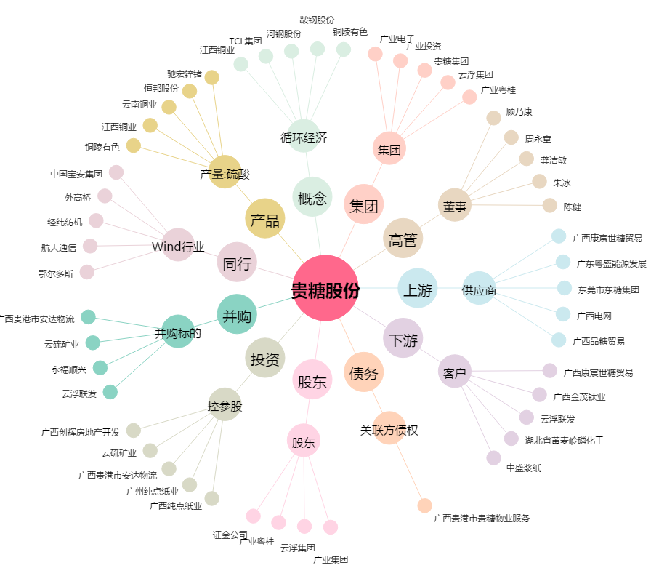
贵糖股份[000833.SZ] - 关系概览图

